Hoja1
Item | Descripción | Und | Cant | Valor unitario IVA incluido | Valor Unitario Antes de IVA. | Total.
1 | Cables de Entrenamiento Plantronics (Adaptador & Splitter Plantronics 27019-03) Cable de entrenamiento Plantronics QD 4-Pines compatible línea SUPRA-ENCOREPRO. Está diseñado para usarse con los amplificadores Plantronics y los auriculares H-series que tienen una desconexión rápido | Und | 10

2 | 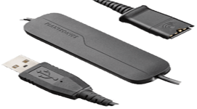 Cable Plantronics Modelo: DA40 (Adaptador de USB a auriculares DA40) | Und | 30

3 | PLNHW510 - Plantronics EncorePro HW510 – Auriculares | und | 60

SUBTOTAL
IVA |  |  |  |  | 19%
TOTAL

NOMBRE DE LA EMPRESA: ________________ NIT:_____________ VALOR EN LETRAS: ____________________________________- VALIDEZ DE LA OFERTA: _______________________________

